ガントチャート
休
み
備品調達
各種ヘルプ
休
み
マップの調整
ワインセラー作成
休
み
ポスターと看板の作成
休
み
備品のブラッシュアップ
ふゆやすみ
備品のブラッシュアップ
休
み
ブース設計・最終調整
卒
プ
レ
当
日
 | 2019-11-22 | 2019-11-23 | 2019-11-24 | 2019-11-25 | 2019-11-26 | 2019-11-27 | 2019-11-28 | 2019-11-29 | 2019-11-30 | 2019-12-01 | 2019-12-02 | 2019-12-03 | 2019-12-04 | 2019-12-05 | 2019-12-06 | 2019-12-07 | 2019-12-08 | 2019-12-09 | 2019-12-10 | 2019-12-11 | 2019-12-12 | 2019-12-13 | 2019-12-14 | 2019-12-15 | 2019-12-16 | 2019-12-17 | 2019-12-18 | 2019-12-19 | 2019-12-20 | 2019-12-21 | 2019-12-22 | 2019-12-23 | 2019-12-24 | 2019-12-25 | 2019-12-26 | 2019-12-27 | 2019-12-28 | 2019-12-29 | 2019-12-30 | 2019-12-31 | 2020-01-01 | 2020-01-02 | 2020-01-03 | 2020-01-04 | 2020-01-05 | 2020-01-06 | 2020-01-07 | 2020-01-08 | 2020-01-09 | 2020-01-10 | 2020-01-11 | 2020-01-12 | 2020-01-13 | 2020-01-14 | 2020-01-15 | 2020-01-16 | 2020-01-17 | 2020-01-18 | 2020-01-19 | 2020-01-20 | 2020-01-21 | 2020-01-22 | 2020-01-23 | 2020-01-24
 | (金) | (土) | (日) | (月) | (火) | (水) | (木) | (金) | (土) | (日) | (月) | (火) | (水) | (木) | (金) | (土) | (日) | (月) | (火) | (水) | (木) | (金) | (土) | (日) | (月) | (火) | (水) | (木) | (金) | (土) | (日) | (月) | (火) | (水) | (木) | (金) | (土) | (日) | (月) | (火) | (水) | (木) | (金) | (土) | (日) | (月) | (火) | (水) | (木) | (金) | (土) | (日) | (月) | (火) | (水) | (木) | (金) | (土) | (日) | (月) | (火) | (水) | (木) | (金)
佐野
説明書作成
各種ヘルプ
αフィードバック
ワインセラー作成
ポスターと看板の作成
備品のブラッシュアップ
備品のブラッシュアップ
ブース設計・最終調整
荘司
マップイベント作成
マップイベント作成
マップイベント・備品作成
備品のブラッシュアップ
備品のブラッシュアップ
ブース設計・最終調整
荒谷
α
版
β
版
マ
ス
タ
|
版

ブース設計図
ブース設計図

 |  |  | テーブル

 |  | 黄色部分にはポスターを掲載する。 ※実際には場所はとらない 筐体左右にはチームロゴ、タイトルロゴ。 モニター前のテーブルはL字型に配置し、 側面部分にワインセラーを配置。 シャンデリアは中央に配置(予定)。 |  |  | テーブル上には瓶を多数(15個くらい)と、グラスを６個、メニュー表を２つ配置。 テーブル裏(下)には空き瓶を置く。 テーブルクロスに関しては未定。

 |  |  |  | イス

 |  |  |  | ワインセラー

イス | コントローラ |  |  | テーブル裏

モニター | 観客用モニタ |  |  | メニュー表

テーブル | 展示・ポスター

備品デザイン
備品デザイン

備品リスト | 個数 | 材質 | 配置場所 |  | 備考

筐体本体 | 1 | 段ボール | ブース左部 |  | 左右と背面にポスター掲示

観客用モニター | 1 | ー | 待機場所 |  | 配線は床付け、テープ等で固定

ワインセラー | 1 | 段ボール | テーブル上

シャンデリア | 1 | 段ボール | 待機場所 |  | 全体のバランスをみて検討

テーブルクロス | ? | ー | テーブル上 |  | 全体のバランスをみて検討

メニュー表 | 2 | 段ボール？ | テーブル上 |  | 中身(説明書)はラミネート加工

空き瓶 | 25 | プラスチック | テーブル上・下 |  | 数に変動の可能性あり

グラス | 6 | プラスチック | テーブル上

ポスター等の掲示物 | ? | ー | ブース全域

筐体本体

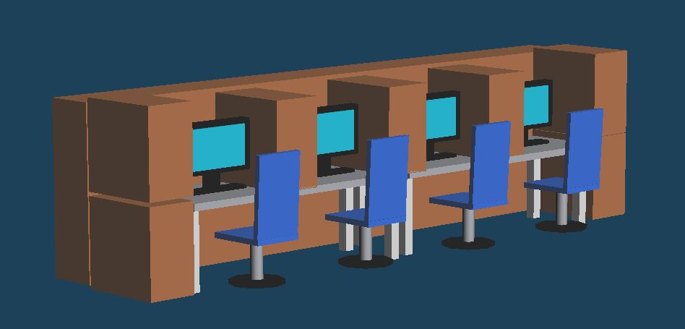 |  |  |  | 段ボール同士の接合面はテープで固定。 その上から色付きの紙等を貼ってカモフラする。左右の面にはチームロゴ・ゲームロゴを掲示。 背面には、大型ポスターを掲載。

ワインセラー

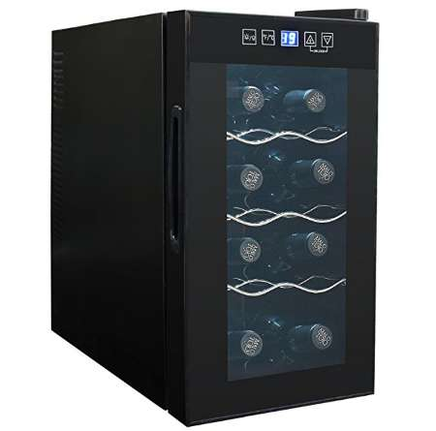 |  |  |  | 空き瓶の内蔵量は8本前後の予定。 細かなディテールは雰囲気で問題なし。

テーブルクロス

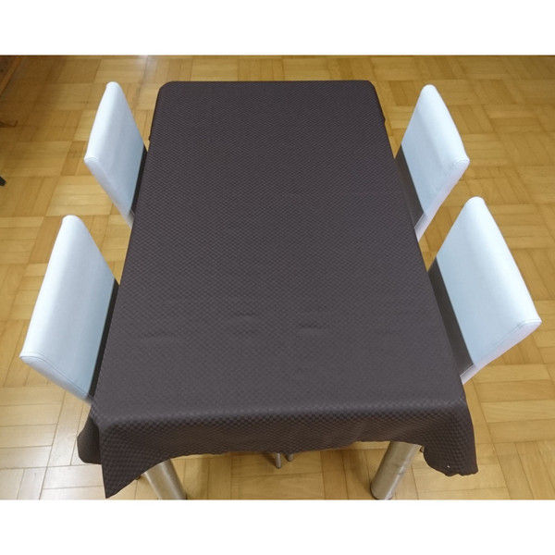 |  |  |  | デザインは、敢えて黒を基調としたものを使用。予算を加味した上で判断する要素なので、 現時点では採用未定。

メニュー表

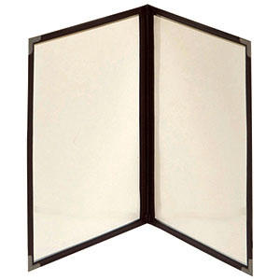 |  |  |  | メニュー表はコルク製(クイックなら別)。 クイックメニュー型を前提とするなら、 右側に操作方法、左側にゲーム概要が望ましい。 (一枚前提なら裏表印刷でもよいかもしれない) 中身の説明画像はラミネート加工。

空き瓶・グラス

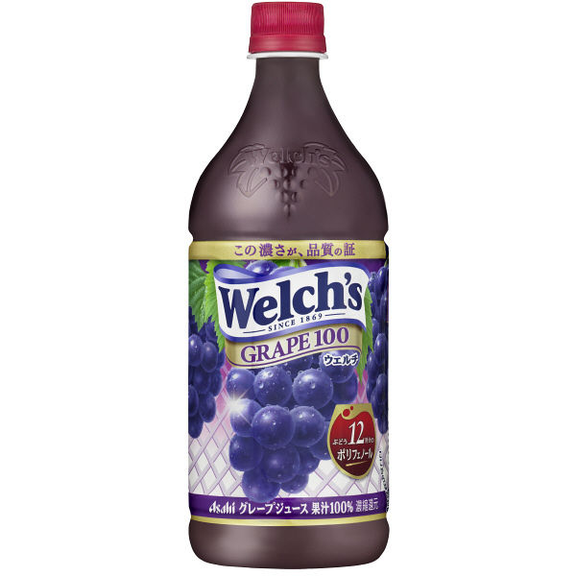 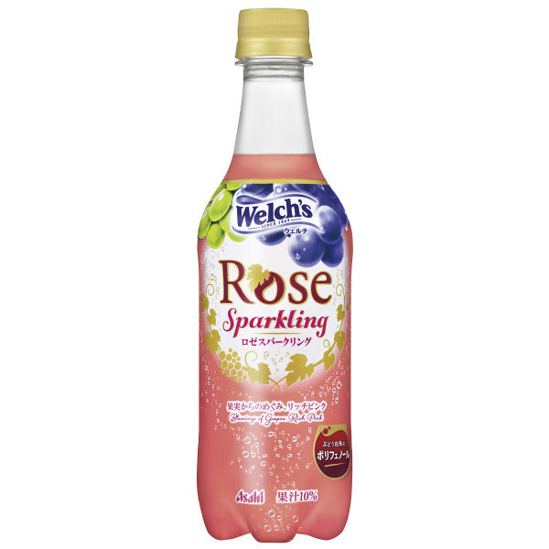 |  |  |  | ウェルチ式のペットボトルの空を使う。 ※左図のような形を想定。 値段が跳ねては本末転倒なので、予算と検討。 100均で良いのがあったらシフトする可能性あり

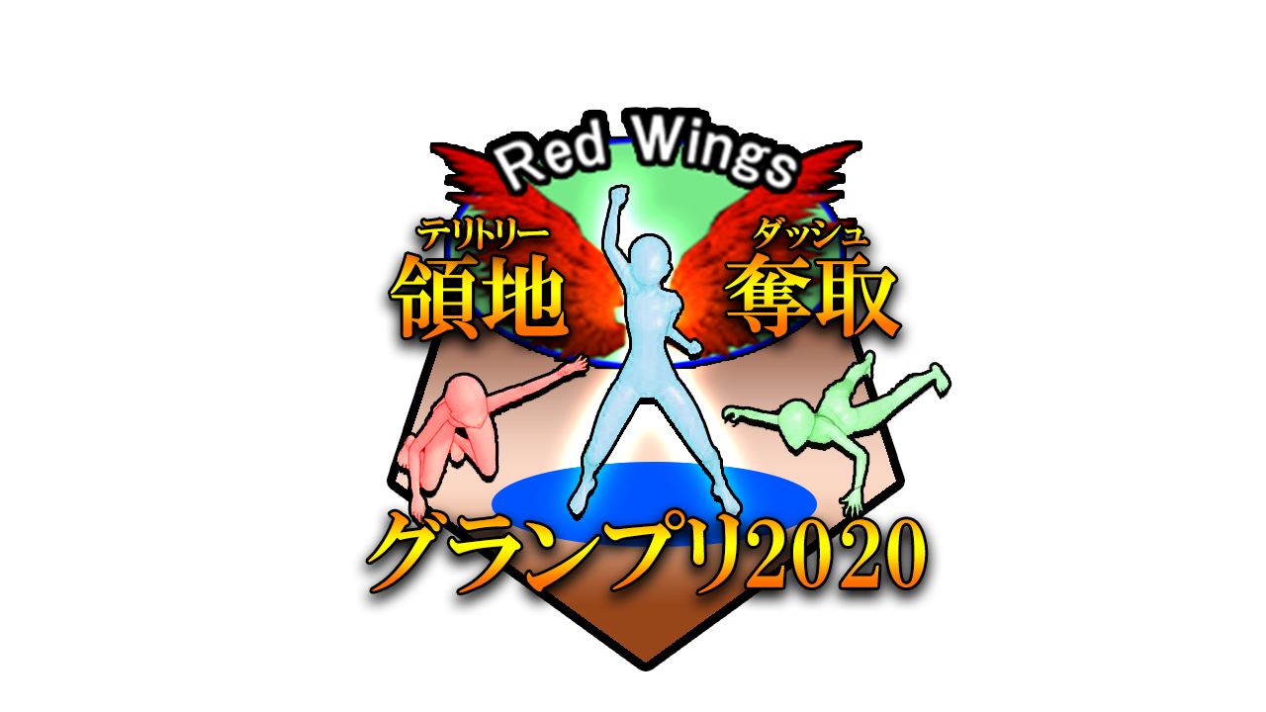

ポスター等、掲示物のデザイン

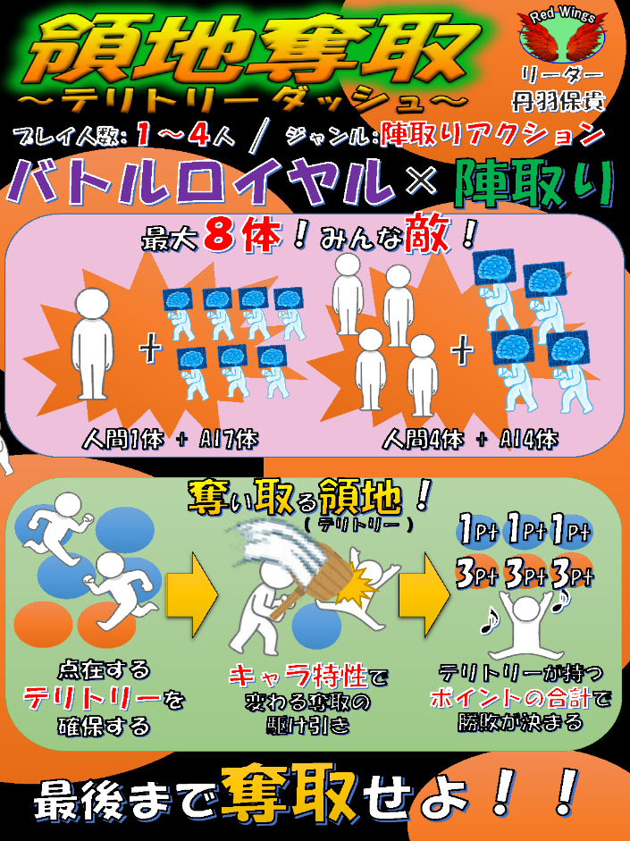  |  |  |  | タイトルロゴ、チームロゴ、スクショ等 ※左図は現在のイメージ図 サイズと印刷数はブースの規模次第

